Enervie 2026
Netznutzungspreisblatt für Marktlokationen (Preisblatt 1)
 | Netzbetreiber [MP-ID] |  |  |  |  |  |  |  | 365 | Umrechnung Jahr/Tag |  | 28 | 29 | 30 | 31 | Umrechnung Monatsleistungspreise
 | Preisblatt-ID |  |  |  |  |  |  |  | 8 | Stellen Rundung
 | Gültig ab [YYYYMMDD] | 20260101 |  |  |  |  |  |  | BDEW-Codeliste der Artikelnummern und Artikel-ID
 | Version (YYYYMMDDHHMM) | 202310152359 |  |  |  |  |  |  | Version 5.4 vom 29.09.2023 |  | Anwendung PB1 ab 01.01.2024 |  |  | Alle Angaben wurden gemäß der Codeliste der Artikelnummern und Artikel-ID, Stand 20.07.2023 edi@energy aufgeführt.

Preisblattteil 1 Entgelte für Jahresleistungspreissystem |  |  |  |  |  |  | reg. Preisblatt
 |  |  |  |  | Preis | Einheit | Preis | Einheit | Anmerkung:
 | Gruppenartikel-ID [1-01-1] | Höchstspannung
 |  | Jahresbenutzungsdauerstunden <2500 h/a |  |  |  |  |  |  | Achtung: Preisblattkalkulation und Veröffentlichung nach § 17 Abs. 2 StromNEV
 |  |  | Artikel-ID [1-01-1-001] | Leistungspreis |  | €/kW*Tag | 0.00 | €/(kW und Jahr) | Das Netzentgelt pro Entnahmestelle besteht aus einem Jahresleistungspreis in Euro pro Kilowatt und einem Arbeitspreis in Cent pro Kilowattstunde.
 |  |  | Artikel-ID [1-01-1-002] | Arbeitspreis |  | €/kWh | 0.00 | ct/kWh
 |  | Jahresbenutzungsdauerstunden >=2500 h/a |  |  |  |  |  |  | Das hier dargestellte Preisblattformat dient ausschließlich als Überführungshilfe für die Vorbereitung zum Datenaustausch über EDIFACT zwischen Netzbetreiber und Lieferant!!
 |  |  | Artikel-ID [1-01-1-003] | Leistungspreis |  | €/kW*Tag | 0.00 | €/(kW und Jahr) | Es ist nicht zur Verföffentlichung gedacht!!
 |  |  | Artikel-ID [1-01-1-004] | Arbeitspreis |  | €/kWh | 0.00 | ct/kWh
 | Gruppenartikel-ID [1-01-2] | Umspannung Höchst-/Hochspannung |  |  |  |  |  |  | Die Codeliste der Artikelnummern, Gruppenartikel-ID und Artikel-ID findet Anwendung in den
 |  | Jahresbenutzungsdauerstunden <2500 h/a |  |  |  |  |  |  | Nachrichtenbeschreibungen INVOIC, ORDERS, ORDRSP, PRICAT, QUOTES und UTILMD. Mit der
 |  |  | Artikel-ID [1-01-2-001] | Leistungspreis | 0.04706849 | €/kW*Tag | 17.18 | €/(kW und Jahr) | neuen BNetzA-Festlegung BK6-20-160 zur Weiterentwicklung der Netzzugangsbedingungen
 |  |  | Artikel-ID [1-01-2-002] | Arbeitspreis | 0.0281 | €/kWh | 2.81 | ct/kWh | Strom werden die Artikelnummern in der Sparte Strom für die GPKE von den Artikel-ID aus dem
 |  | Jahresbenutzungsdauerstunden >=2500 h/a |  |  |  |  |  |  | Preisblatt der Anlage 1b „Netznutzungspreisblatt“ der BNetzA abgelöst. Somit findet
 |  |  | Artikel-ID [1-01-2-003] | Leistungspreis | 0.21013699 | €/kW*Tag | 76.70 | €/(kW und Jahr) | ausschließlich die Codeliste der Artikelnummern und Artikel-ID in der Marktkommunikation Anwendung.
 |  |  | Artikel-ID [1-01-2-004] | Arbeitspreis | 0.0043 | €/kWh | 0.43 | ct/kWh
 | Gruppenartikel-ID [1-01-3] | Hochspannung |  |  |  |  |  |  | Die Codeliste der Artikelnummern und Artikel-ID unterliegt dem von der BNetzA vorgegebenen
 |  | Jahresbenutzungsdauerstunden <2500 h/a |  |  |  |  |  |  | Änderungsmanagement.
 |  |  | Artikel-ID [1-01-3-001] | Leistungspreis | 0.04854795 | €/kW*Tag | 17.72 | €/(kW und Jahr)
 |  |  | Artikel-ID [1-01-3-002] | Arbeitspreis | 0.04 | €/kWh | 4.00 | ct/kWh | Bitte wenden Sie sich zur Umsetzung in das EDIFACT-Format an Ihren IT-Dienstleister (IT-Lieferant)!
 |  | Jahresbenutzungsdauerstunden >=2500 h/a
 |  |  | Artikel-ID [1-01-3-003] | Leistungspreis | 0.32238356 | €/kW*Tag | 117.67 | €/(kW und Jahr) | Die Umrechnung der Jahresleistungspreise wie auch der Grundpreise soll gem. Auskunft der BNetzA
 |  |  | Artikel-ID [1-01-3-004] | Arbeitspreis | 0.0001 | €/kWh | 0.01 | ct/kWh | stets auf Basis von 365 Tagen (Schaltjahr = 366 Tage) erfolgen.
 | Gruppenartikel-ID [1-01-4] | Umspannung Hoch-/Mittelspannung |  |  |  |  |  |  | -Darstellung der Arbeitspreise in €/kWh mit 11 Nachkommastellen
 |  | Jahresbenutzungsdauerstunden <2500 h/a |  |  |  |  |  |  | -Darstellung der Leistungspreise in €/kW*Tag mit 11 Nachkommastellen
 |  |  | Artikel-ID [1-01-4-001] | Leistungspreis | 0.05838356 | €/kW*Tag | 21.31 | €/(kW und Jahr)
 |  |  | Artikel-ID [1-01-4-002] | Arbeitspreis | 0.0448 | €/kWh | 4.48 | ct/kWh | Auszug aus dem Umsetzungsfragenkatalog vom 18.05.2022 des BDEW:
 |  | Jahresbenutzungsdauerstunden >=2500 h/a
 |  |  | Artikel-ID [1-01-4-003] | Leistungspreis | 0.35610959 | €/kW*Tag | 129.98 | €/(kW und Jahr)
 |  |  | Artikel-ID [1-01-4-004] | Arbeitspreis | 0.0014 | €/kWh | 0.14 | ct/kWh
 | Gruppenartikel-ID [1-01-5] | Mittelspannung
 |  | Jahresbenutzungsdauerstunden <2500 h/a
 |  |  | Artikel-ID [1-01-5-001] | Leistungspreis | 0.068 | €/kW*Tag | 24.82 | €/(kW und Jahr)
 |  |  | Artikel-ID [1-01-5-002] | Arbeitspreis | 0.0552 | €/kWh | 5.52 | ct/kWh
 |  | Jahresbenutzungsdauerstunden >=2500 h/a
 |  |  | Artikel-ID [1-01-5-003] | Leistungspreis | 0.39794521 | €/kW*Tag | 145.25 | €/(kW und Jahr)
 |  |  | Artikel-ID [1-01-5-004] | Arbeitspreis | 0.007 | €/kWh | 0.70 | ct/kWh
 | Gruppenartikel-ID [1-01-6] | Umspannung Mittel-/Niederspannung
 |  | Jahresbenutzungsdauerstunden <2500 h/a
 |  |  | Artikel-ID [1-01-6-001] | Leistungspreis | 0.09975342 | €/kW*Tag | 36.41 | €/(kW und Jahr)
 |  |  | Artikel-ID [1-01-6-002] | Arbeitspreis | 0.0543 | €/kWh | 5.43 | ct/kWh
 |  | Jahresbenutzungsdauerstunden >=2500 h/a
 |  |  | Artikel-ID [1-01-6-003] | Leistungspreis | 0.39421918 | €/kW*Tag | 143.89 | €/(kW und Jahr)
 |  |  | Artikel-ID [1-01-6-004] | Arbeitspreis | 0.0113 | €/kWh | 1.13 | ct/kWh
 | Gruppenartikel-ID [1-01-7] | Niederspannung
 |  | Jahresbenutzungsdauerstunden <2500 h/a
 |  |  | Artikel-ID [1-01-7-001] | Leistungspreis | 0.08252055 | €/kW*Tag | 30.12 | €/(kW und Jahr)
 |  |  | Artikel-ID [1-01-7-002] | Arbeitspreis | 0.0705 | €/kWh | 7.05 | ct/kWh
 |  | Jahresbenutzungsdauerstunden >=2500 h/a
 |  |  | Artikel-ID [1-01-7-003] | Leistungspreis | 0.46128767 | €/kW*Tag | 168.37 | €/(kW und Jahr)
 |  |  | Artikel-ID [1-01-7-004] | Arbeitspreis | 0.0152 | €/kWh | 1.52 | ct/kWh
 | Gruppenartikel-ID [1-01-8] | Niederspannung - für Marktlokationen nach § 14a EnWG Entgelt für RLM Kunden
 |  | Jahresbenutzungsdauerstunden <2500 h/a
 |  |  | Artikel-ID [1-01-8-001] | Leistungspreis |  | €/kW*Tag | 0 | €/(kW und Jahr)
 |  |  | Artikel-ID [1-01-8-002] | Arbeitspreis |  | €/kWh | 0 | ct/kWh
 |  | Jahresbenutzungsdauerstunden >=2500 h/a
 |  |  | Artikel-ID [1-01-8-003] | Leistungspreis |  | €/kW*Tag | 0 | €/(kW und Jahr)
 |  |  | Artikel-ID [1-01-8-004] | Arbeitspreis |  | €/kWh | 0 | ct/kWh
 | Gruppenartikel-ID [1-01-9] | Pauschale Reduzierung nach Modul 1 der Festlegungen zu Netzentgelten bei Anwendung der netzorientierten Steuerung von steuerbaren Verbrauchseinrichtungen und steuerbaren Netzanschlüssen nach § 14a EnWG gem. Festlegungen BK6-22-300 und BK8-22/010-A
...
 |  |  |  |  |  |  | -118.08 | €/Jahr | Modul 1 | Rabatt!
...
 |  |  |  |  |  |  | 2.73 | ct/kWh | Modul 2
...
 |  |  |  |  |  |  | 9.66 | ct/kWh | Modul 3 | für 2024 noch nicht aktiv
...
 |  |  |  |  |  |  | 2.73 | ct/kWh | Modul 3 | für 2024 noch nicht aktiv
...
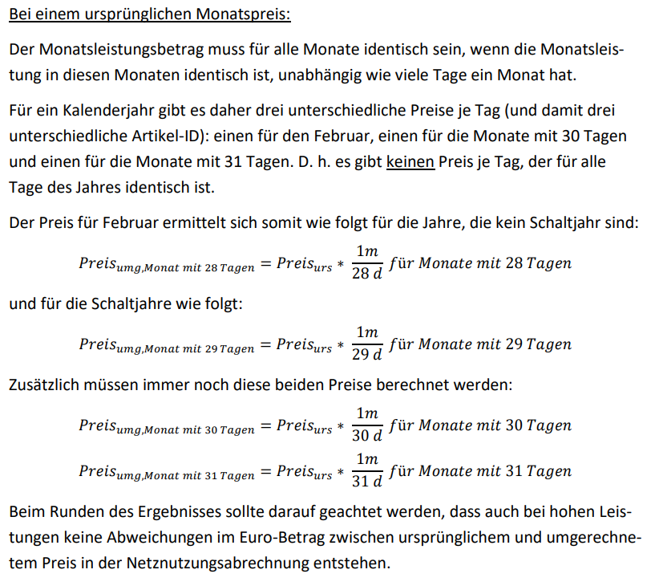
 |  |  |  |  |  |  |  |  | Darstellung der Leistungspreise in €/kW*Tag mit 8 Nachkommastellen, gem. Auskunft der BNetzA
 |  |  |  |  |  |  | 0.00 | €/kW/Monat | Auszug aus dem Umsetzungsfragenkatalog vom 18.05.2022 des BDEW:
 |  |  |  |  |  |  | 0.00 | €/kW/Monat
 |  |  |  |  |  |  | 0.00 | €/kW/Monat
 |  |  |  |  |  |  | 0.00 | €/kW/Monat
 |  |  |  |  |  |  | 0.00 | ct/kWh
...
 |  |  |  |  |  |  | 12.78 | €/kW/Monat
 |  |  |  |  |  |  | 12.78 | €/kW/Monat
 |  |  |  |  |  |  | 12.78 | €/kW/Monat
 |  |  |  |  |  |  | 12.78 | €/kW/Monat
 |  |  |  |  |  |  | 0.43 | ct/kWh
...
 |  |  |  |  |  |  | 19.61 | €/kW/Monat
 |  |  |  |  |  |  | 19.61 | €/kW/Monat
 |  |  |  |  |  |  | 19.61 | €/kW/Monat
 |  |  |  |  |  |  | 19.61 | €/kW/Monat
 |  |  |  |  |  |  | 0.01 | ct/kWh
...
 |  |  |  |  |  |  | 21.66 | €/kW/Monat
 |  |  |  |  |  |  | 21.66 | €/kW/Monat
 |  |  |  |  |  |  | 21.66 | €/kW/Monat
 |  |  |  |  |  |  | 21.66 | €/kW/Monat
 |  |  |  |  |  |  | 0.14 | ct/kWh
...
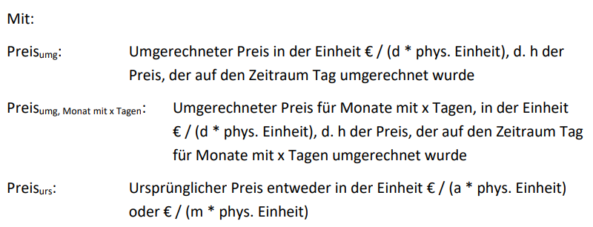
 |  |  |  |  |  |  | 24.21 | €/kW/Monat
 |  |  |  |  |  |  | 24.21 | €/kW/Monat
 |  |  |  |  |  |  | 24.21 | €/kW/Monat
 |  |  |  |  |  |  | 24.21 | €/kW/Monat
 |  |  |  |  |  |  | 0.70 | ct/kWh
...
 |  |  |  |  |  |  | 23.98 | €/kW/Monat
 |  |  |  |  |  |  | 23.98 | €/kW/Monat
 |  |  |  |  |  |  | 23.98 | €/kW/Monat
 |  |  |  |  |  |  | 23.98 | €/kW/Monat
 |  |  |  |  |  |  | 1.13 | ct/kWh
...
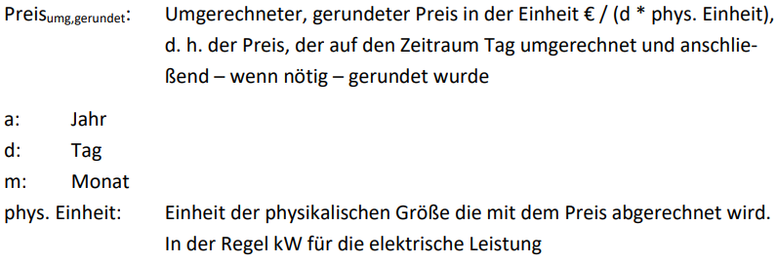
 |  |  |  |  |  |  | 28.06 | €/kW/Monat
 |  |  |  |  |  |  | 28.06 | €/kW/Monat
 |  |  |  |  |  |  | 28.06 | €/kW/Monat
 |  |  |  |  |  |  | 28.06 | €/kW/Monat
 |  |  |  |  |  |  | 1.52 | ct/kWh
...
 |  |  |  |  |  |  | -118.08 | €/Jahr
 |  |  |  |  |  |  | -118.08 | €/Jahr
 |  |  |  |  |  |  | -118.08 | €/Jahr
 |  |  |  |  |  |  | -118.08 | €/Jahr
...
 |  |  |  |  |  |  | -118.08 | €/Jahr
 |  |  |  |  |  |  | -118.08 | €/Jahr
 |  |  |  |  |  |  | -118.08 | €/Jahr
 |  |  |  |  |  |  | -118.08 | €/Jahr
...
 |  |  |  |  |  |  | 0.00 | €/kW/Jahr
...

